Ranking PiN_DMC>3,5T
PZPM |  |  |  |  |  | 2024-06-10
Pierwsze rejestracje NOWYCH przyczep i naczep* o DMC>3,5T, udział w rynku %
First Registrations of NEW Trailers & Semi-Trailers with GVW>3.5T, Market Share %
 |  |  |  |  |  | Sztuki / Units
Pozycja | Marka | Rok narastająco Styczeń - Maj
 |  | YTD January - May
 |  | 2024 |  | 2023 |  | Zmiana % r/r
No. | Make
 |  | Ogółem | Udział % | Ogółem | Udział % | Change % y/y
 |  | Total | Mkt shr % | Total | Mkt shr %
1 | SCHMITZ CARGOBULL | 1608 | 20.07% | 3241 | 27.84% | -50.4%
2 | WIELTON | 1043 | 13.02% | 1561 | 13.41% | -33.2%
3 | KRONE | 965 | 12.05% | 2116 | 18.18% | -54.4%
4 | KOEGEL | 890 | 11.11% | 663 | 5.70% | 34.2%
5 | WECON | 329 | 4.11% | 361 | 3.10% | -8.9%
6 | SCHWARZMUELLER | 260 | 3.25% | 291 | 2.50% | -10.7%
7 | BODEX | 228 | 2.85% | 280 | 2.41% | -18.6%
8 | KEMPF | 215 | 2.68% | 186 | 1.60% | 15.6%
9 | ZASŁAW | 166 | 2.07% | 129 | 1.11% | 28.7%
10 | KAESSBOHRER | 141 | 1.76% | 182 | 1.56% | -22.5%
11 | INTER CARS - FEBER | 140 | 1.75% | 151 | 1.30% | -7.3%
12 | FLIEGL | 129 | 1.61% | 193 | 1.66% | -33.2%
13 | MEGA | 118 | 1.47% | 198 | 1.70% | -40.4%
14 | BENALU | 90 | 1.12% | 116 | 1.00% | -22.4%
15 | MEILLER-KIPPER | 82 | 1.02% | 57 | 0.49% | 43.9%
16 | D-TEC | 76 | 0.95% | 44 | 0.38% | 72.7%
17 | GT TRAILERS/GNIOTPOL | 71 | 0.89% | 114 | 0.98% | -37.7%
18 | MHS | 67 | 0.84% | 78 | 0.67% | -14.1%
19 | FFB FELDBINDER | 63 | 0.79% | 44 | 0.38% | 43.2%
 | CHEREAU | 63 | 0.79% | 52 | 0.45% | 21.2%
 | Pozostałe / Others | 1266 | 15.8% | 1584 | 13.6% | -20.1%
 | OGÓŁEM / TOTAL | 8010 | 100% | 11641 | 100% | -31.2%
*/ bez rejestracji czasowych
Źródło: analizy PZPM na podstawie CEP
Source: PZPM analysis based on Central Register of Vehicles
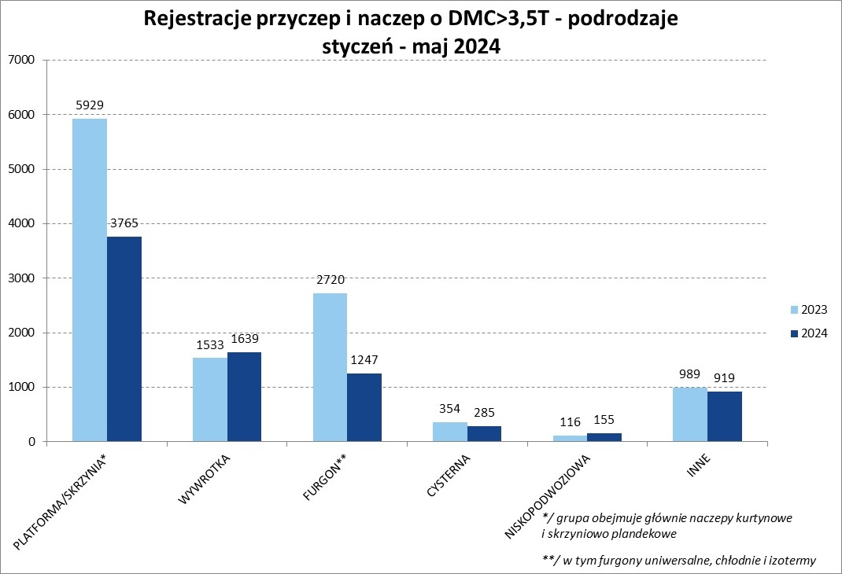

Ranking Naczepy DMC>3,5T
PZPM |  |  |  |  |  | 2024-06-10
Pierwsze rejestracje NOWYCH naczep* o DMC>3,5T, udział w rynku %
First Registrations of NEW Semi-Trailers with GVW>3.5T, Market Share %
 |  |  |  |  |  | Sztuki
Pozycja | Marka | Rok narastająco Styczeń - Maj
 |  | YTD January - May
 |  | 2024 |  | 2023 |  | Zmiana % r/r
No. | Make
 |  | Ogółem | Udział % | Ogółem | Udział % | Change % y/y
 |  | Total | Mkt shr % | Total | Mkt shr %
1 | SCHMITZ CARGOBULL | 1603 | 22.7% | 3237 | 30.49% | -50.5%
2 | KRONE | 955 | 13.5% | 2114 | 19.91% | -54.8%
3 | KOEGEL | 890 | 12.6% | 661 | 6.23% | 34.6%
4 | WIELTON | 861 | 12.2% | 1438 | 13.55% | -40.1%
5 | SCHWARZMUELLER | 249 | 3.5% | 285 | 2.68% | -12.6%
6 | BODEX | 225 | 3.2% | 276 | 2.60% | -18.5%
7 | KEMPF | 215 | 3.0% | 186 | 1.75% | 15.6%
8 | ZASŁAW | 150 | 2.1% | 109 | 1.03% | 37.6%
9 | INTER CARS - FEBER | 140 | 2.0% | 151 | 1.42% | -7.3%
10 | KAESSBOHRER | 136 | 1.9% | 179 | 1.69% | -24.0%
11 | MEGA | 118 | 1.7% | 198 | 1.87% | -40.4%
12 | FLIEGL | 117 | 1.7% | 183 | 1.72% | -36.1%
13 | BENALU | 90 | 1.3% | 116 | 1.09% | -22.4%
14 | D-TEC | 76 | 1.1% | 44 | 0.41% | 72.7%
15 | MEILLER-KIPPER | 71 | 1.0% | 43 | 0.41% | 65.1%
16 | CHEREAU | 63 | 0.9% | 52 | 0.49% | 21.2%
 | FFB FELDBINDER | 63 | 0.9% | 44 | 0.41% | 43.2%
18 | BERGER | 62 | 0.9% | 142 | 1.34% | -56.3%
19 | CIMC | 56 | 0.8% | 99 | 0.93% | -43.4%
20 | STAS | 51 | 0.7% | 91 | 0.86% | -44.0%
 | Pozostałe / Others | 882 | 12.5% | 968 | 9.1% | -8.9%
 | OGÓŁEM / TOTAL | 7073 | 100% | 10616 | 100% | -33.4%
*/ bez rejestracji czasowych
Źródło: analizy PZPM na podstawie CEP
Source: PZPM analysis based on Central Register of Vehicles
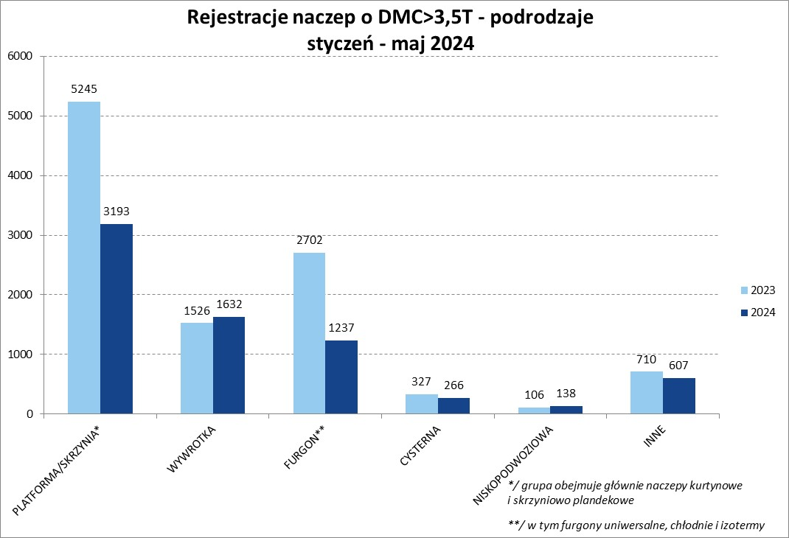
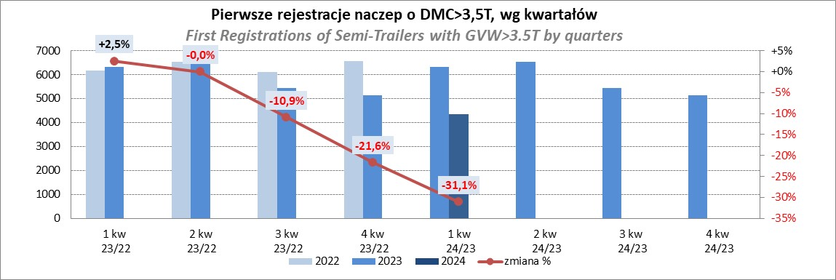

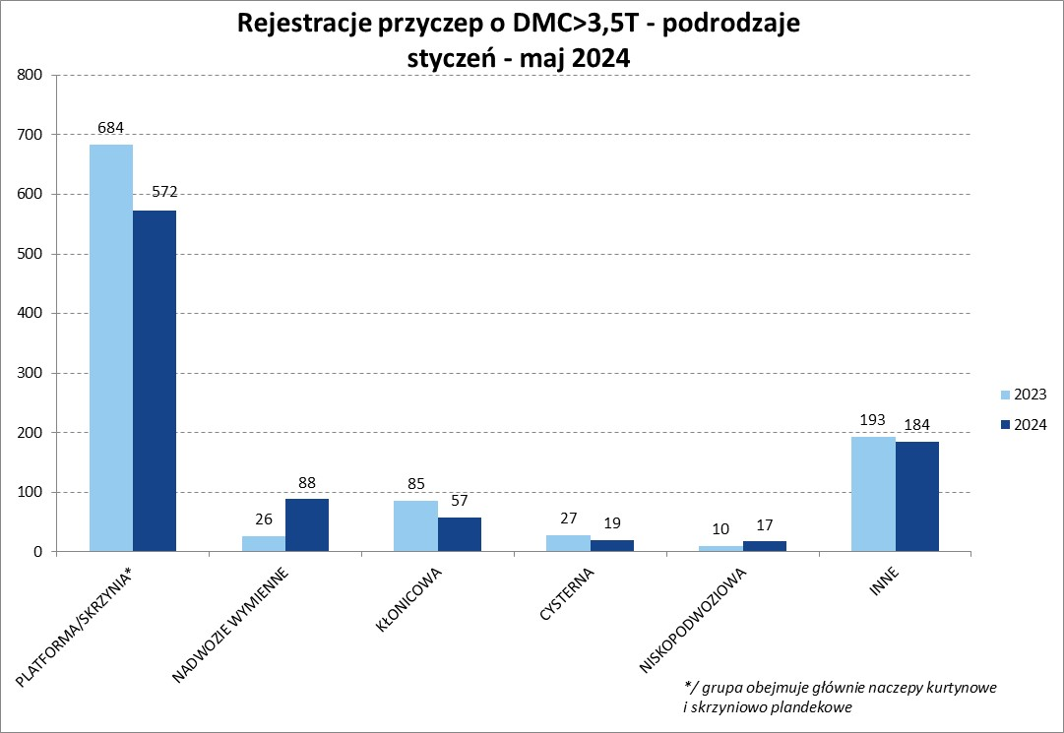
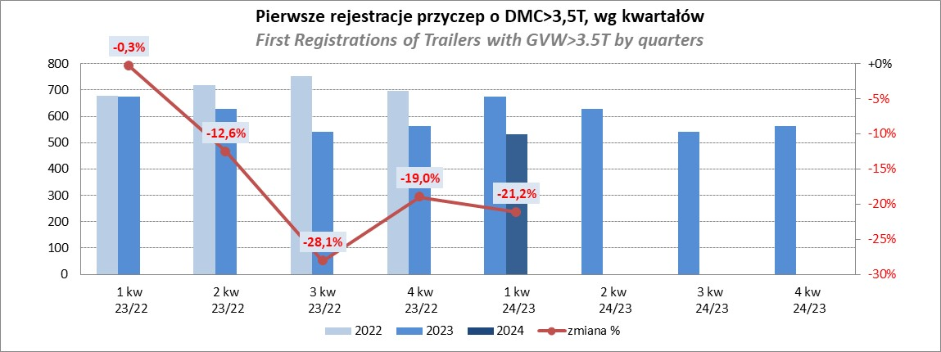

Przyczepy lekkie
PZPM |  |  |  |  |  | 2024-06-10
Pierwsze rejestracje NOWYCH przyczep lekkich*, udział w rynku %
First Registrations of NEW Light Trailers*, Market Share %
 |  |  |  |  |  | Sztuki / Units
Pozycja | Marka | Rok narastająco Styczeń - Maj
 |  | YTD January - May
 |  | 2024 |  | 2023 |  | Zmiana % r/r
No. | Make
 |  | Ogółem | Udział % | Ogółem | Udział % | Change % y/y
 |  | Total | Mkt shr % | Total | Mkt shr %
1 | NEPTUN-SORELPOL | 5519 | 27.14% | 4948 | 26.98% | 11.5%
2 | TEMARED | 4860 | 23.90% | 4176 | 22.77% | 16.4%
3 | NIEWIADÓW | 1260 | 6.20% | 1572 | 8.57% | -19.8%
4 | ZASŁAW | 1140 | 5.61% | 1176 | 6.41% | -3.1%
5 | FARO | 956 | 4.70% | 699 | 3.81% | 36.8%
6 | RYDWAN | 753 | 3.70% | 725 | 3.95% | 3.9%
7 | BRENDERUP-THULE TRAILERS | 597 | 2.94% | 338 | 1.84% | 76.6%
8 | MARTZ | 568 | 2.79% | 636 | 3.47% | -10.7%
9 | FRACHT | 432 | 2.12% | 257 | 1.40% | 68.1%
10 | WIDPOL | 424 | 2.09% | 365 | 1.99% | 16.2%
11 | WIOLA | 371 | 1.82% | 370 | 2.02% | 0.3%
12 | MASTER-TECH | 257 | 1.26% | 203 | 1.11% | 26.6%
13 | STIM | 242 | 1.19% | 161 | 0.88% | 50.3%
14 | LORRIES | 241 | 1.19% | 218 | 1.19% | 10.6%
15 | GŁOWACZ | 236 | 1.16% | 216 | 1.18% | 9.3%
16 | W.N.P. M.SUSKI | 228 | 1.12% | 184 | 1.00% | 23.9%
17 | SPAWLINE | 172 | 0.85% | 201 | 1.10% | -14.4%
18 | MER | 168 | 0.83% | 84 | 0.46% | 100.0%
19 | MIRO-CAR1 | 127 | 0.62% | 108 | 0.59% | 17.6%
20 | CARRO | 125 | 0.61% | 134 | 0.73% | -6.7%
 | Pozostałe / Others | 1659 | 8.2% | 1569 | 8.6% | 5.7%
 | OGÓŁEM / TOTAL | 20335 | 100% | 18340 | 100% | 10.9%
*/ bez rejestracji czasowych
Źródło: analizy PZPM na podstawie CEP
Source: PZPM analysis based on Central Register of Vehicles
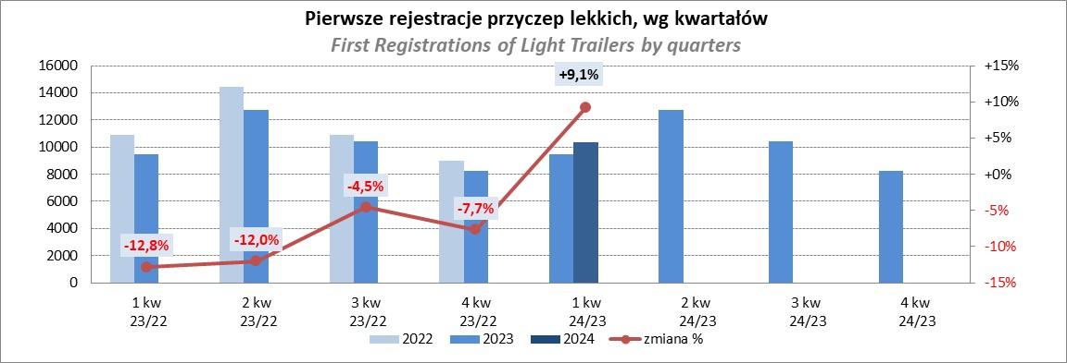

Ranking_P-CR
PZPM |  |  |  |  |  | 2024-06-10
Pierwsze rejestracje NOWYCH przyczep ciężarowych rolniczych*, udział w rynku %
First Registrations of NEW Agricultural Trailers*, Market Share %
 |  |  |  |  |  | Sztuki / Units
Pozycja | Marka | Rok narastająco Styczeń - Maj
 |  | YTD January - May
 |  | 2024 |  | 2023 |  | Zmiana % r/r
No. | Make
 |  | Ogółem | Udział % | Ogółem | Udział % | Change % y/y
 |  | Total | Mkt shr % | Total | Mkt shr %
1 | PRONAR | 459 | 23.86% | 900 | 34.59% | -49.0%
2 | METAL-FACH | 294 | 15.28% | 270 | 10.38% | 8.9%
3 | METALTECH | 171 | 8.89% | 222 | 8.53% | -23.0%
4 | JOSKIN | 123 | 6.39% | 53 | 2.04% | 132.1%
5 | MEPROZET | 114 | 5.93% | 75 | 2.88% | 52.0%
6 | WIELTON | 102 | 5.30% | 188 | 7.23% | -45.7%
7 | PPHU WODZIŃSKI | 89 | 4.63% | 167 | 6.42% | -46.7%
8 | POMOT | 67 | 3.48% | 50 | 1.92% | 34.0%
9 | ZASŁAW | 64 | 3.33% | 102 | 3.92% | -37.3%
10 | TECHMONT | 46 | 2.39% | 42 | 1.61% | 9.5%
11 | FLIEGL | 43 | 2.23% | 32 | 1.23% | 34.4%
12 | MARPOL | 41 | 2.13% | 96 | 3.69% | -57.3%
13 | URSUS | 28 | 1.46% | 43 | 1.65% | -34.9%
14 | CYNKOMET | 27 | 1.40% | 34 | 1.31% | -20.6%
15 | BBC | 23 | 1.20% | 64 | 2.46% | -64.1%
 | Pozostałe / Others | 233 | 12.1% | 264 | 10.1% | -11.7%
 | OGÓŁEM / TOTAL | 1924 | 100% | 2602 | 100% | -26.1%
*/ bez rejestracji czasowych
Źródło: analizy PZPM na podstawie CEP
Source: PZPM analysis based on Central Register of Vehicles
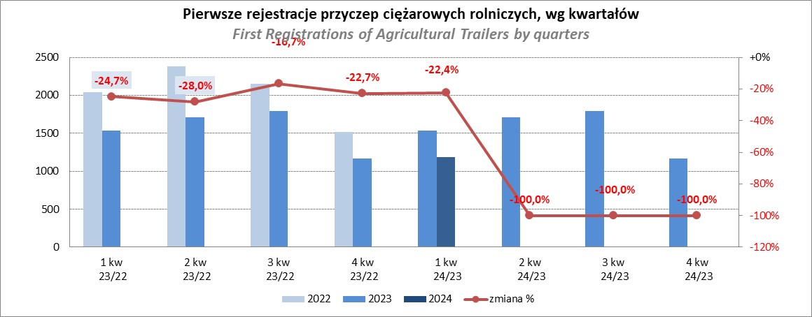

Ranking_CR
PZPM |  |  |  |  |  | 2024-06-10
Pierwsze rejestracje NOWYCH ciągników rolniczych*, udział w rynku %
First Registrations of NEW Agricultural Tractors*, Market Share %
 |  |  |  |  |  | Sztuki / Units
Pozycja | Marka | Rok narastająco Styczeń - Maj
 |  | YTD January - May
 |  | 2024 |  | 2023 |  | Zmiana % r/r
No. | Make
 |  | Ogółem | Udział % | Ogółem | Udział % | Change % y/y
 |  | Total | Mkt shr % | Total | Mkt shr %
1 | JOHN DEERE | 465 | 14.21% | 729 | 17.60% | -36.2%
2 | KUBOTA | 435 | 13.29% | 457 | 11.03% | -4.8%
3 | NEW HOLLAND | 421 | 12.86% | 611 | 14.75% | -31.1%
4 | DEUTZ-FAHR | 261 | 7.97% | 375 | 9.05% | -30.4%
5 | CASE IH | 228 | 6.97% | 244 | 5.89% | -6.6%
6 | CLAAS | 201 | 6.14% | 164 | 3.96% | 22.6%
7 | MASSEY FERGUSON | 175 | 5.35% | 216 | 5.21% | -19.0%
8 | SOLIS | 159 | 4.86% | 167 | 4.03% | -4.8%
9 | VALTRA | 146 | 4.46% | 208 | 5.02% | -29.8%
10 | FENDT | 139 | 4.25% | 138 | 3.33% | 0.7%
11 | FARMTRAC | 118 | 3.61% | 198 | 4.78% | -40.4%
12 | ARBOS | 84 | 2.57% | 75 | 1.81% | 12.0%
13 | STEYR | 64 | 1.96% | 97 | 2.34% | -34.0%
14 | ZETOR | 59 | 1.80% | 153 | 3.69% | -61.4%
15 | LANDINI | 57 | 1.74% | 30 | 0.72% | 90.0%
 | Pozostałe / Others | 261 | 8.0% | 280 | 6.8% | -6.8%
 | OGÓŁEM / TOTAL | 3,273 | 100% | 4,142 | 100% | -21.0%
*Pojazdy zarejestrowane jako Ciągniki Rolnicze bez wyróżnionych jako potencjalne ATV / UTV
** Liczby zawierają rejestracje czasowe na koniec miesięcy
Źródło: analizy PZPM na podstawie CEP
*Vehicles registered as Agricultural Tractors without considered as ATV / UTV
Source: PZPM analysis based on Central Register of Vehicles
